Detail Design
Bản Thiết Kế Chi Tiết |  |  |  | Chức năng : | Gửi Mail Mời Ứng Viên | Người tạo : | ToanHH |  | Ngày Tạo : | 31/03/2023

 | Function List
 | No | Tên Chức Năng | Giải Thích
 | 1 | Hiển thị khởi tạo | Hiển thị component View Content Mail
 | 2 | Khởi tạo | Khởi Tại Nội dung mail cho Ứng Viên
 | 3 | Xử lý Send Mail | Xử Lý gửi Mail đã tạo cho ứng viên
 | 4

 | Danh Sách API
 | No | Tên API | Action trên Screen
 | 1

 | Danh Sách API bên ngoài
 | No | Tên API | Action trên Screen
 | 1 | candidateby | Lấy ra các candidate có điều kiện là : [Liên Hệ Được =>"Liên Hệ Được" , Trạng Thái =>"Duyệt CV,Test OK,Pass V1"]
 | 2 | emai.upsert | Khi bấm gửi email lưu vào database
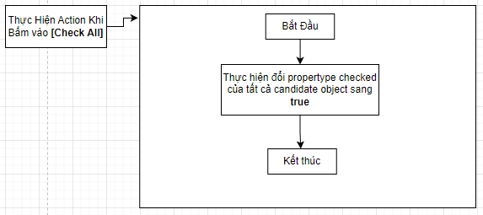
 | Parameter nhận từ Component cha
 | No | Item | Kiểu
 | 1 | candidate | Candidate |  |  |  |  |  |  | Input
 |  |  |  |  |  |  |  |  |  | No. | Item | Kiểu | Input vào API | Giải thích
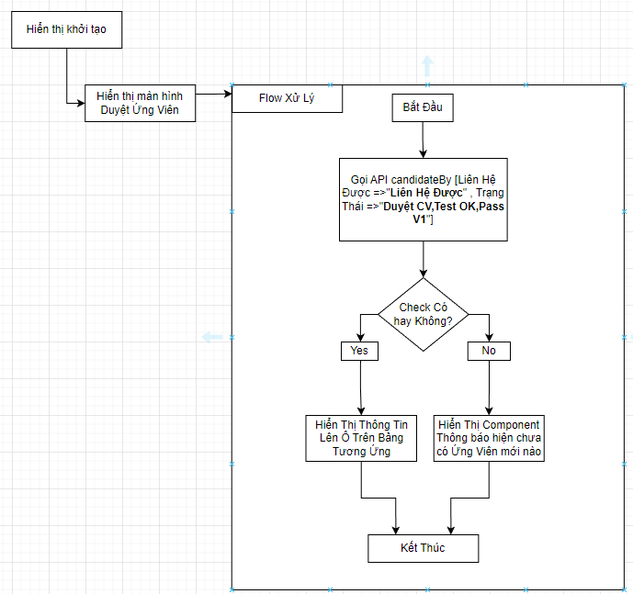
 |  |  |  |  |  |  |  |  |  | 1 | candidate.ID | string | string | ID của Ứng Viên

 |  |  |  |  |  |  |  |  |  | Output
 |  |  |  |  |  |  |  |  |  | No. | Item | Kiểu | Output từ API | Giải thích
 |  |  |  |  |  |  |  |  |  | 1 | Status kết quả xử lý | bool | status | status kết quả xử lý được trả về từ API
 |  |  |  |  |  |  |  |  |  | 2 | message lỗi | arrat | message | Nhóm error message được trả về từ API

 |  |  |  |  |  | Input
 |  |  |  |  |  | No. | Item | Kiểu | Input vào API | Giải thích
 |  |  |  |  |  | 1 | candidate.lh | int | int | Trạng thái của Liên Hệ Được ?
 |  |  |  |  |  | 2 | candidate.status | int | int | Trạng thái của Ứng Viên

 |  |  |  |  |  | Output
 |  |  |  |  |  | No. | Item | Kiểu | Output từ API | Giải thích
 |  |  |  |  |  | 1 | Status kết quả xử lý | bool | status | status kết quả xử lý được trả về từ API
 |  |  |  |  |  | 2 | message lỗi | arrat | message | Nhóm error message được trả về từ API
 |  |  |  |  |  | 3 | candidateList | List<candidata> | candidateList | Danh sách các Ứng Viên thỏa mãn điều kiện

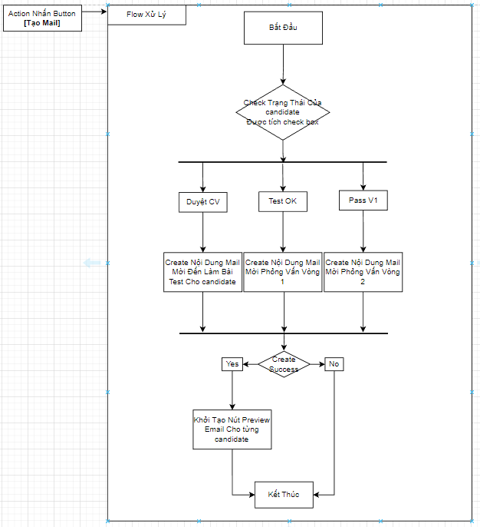

 |  |  |  |  |  | Input
 |  |  |  |  |  | No. | Item | Kiểu | Input vào API | Giải thích
 |  |  |  |  |  | 1 | cadidate.ID | string | string | ID của Ứng Viên
 |  |  |  |  |  | 2 | candidate.status | int | int | Trạng thái của Ứng Viên

 |  |  |  |  |  | Output
 |  |  |  |  |  | No. | Item | Kiểu | Output từ API | Giải thích
 |  |  |  |  |  | 1 | Status kết quả xử lý | bool | status | status kết quả xử lý được trả về từ API
 |  |  |  |  |  | 2 | message lỗi | arrat | message | Nhóm error message được trả về từ API
 |  |  |  |  |  | 3 | emai.Content | string | string | Nội Dung Mail của Ứng Viên Tương Ứng

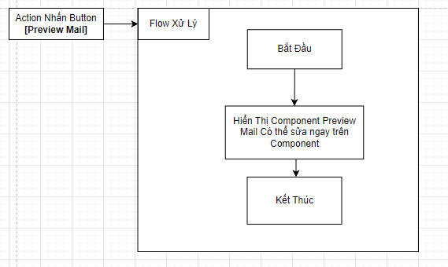

 |  |  |  |  |  | Input
 |  |  |  |  |  | No. | Item | Kiểu | Input vào API | Giải thích
 |  |  |  |  |  | 1 | cadidate | cadidate | cadidate | Truyền vào component cha candidate hiện tại trên row

 |  |  |  |  |  | Output
 |  |  |  |  |  | No. | Item | Kiểu | Output từ API | Giải thích
 |  |  |  |  |  | 1 | Status kết quả xử lý | bool | status | status kết quả xử lý được trả về từ API
 |  |  |  |  |  | 2 | message lỗi | arrat | message | Nhóm error message được trả về từ API

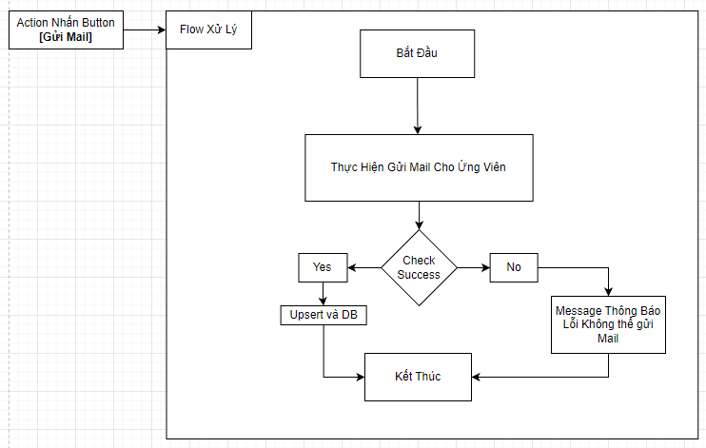
 |  |  |  |  |  | Input
 |  |  |  |  |  | No. | Item | Kiểu | Input vào API | Giải thích
 |  |  |  |  |  | 1 | candidate.ID | string | string | ID của Ứng Viên
 |  |  |  |  |  | 2 | candidate.email | string | string | Địa chỉ Email của Ứng Vien
 |  |  |  |  |  | 3 | candidate.checked | bool | bool | Ứng viên được chọn checked box

 |  |  |  |  |  | Output
 |  |  |  |  |  | No. | Item | Kiểu | Output từ API | Giải thích
 |  |  |  |  |  | 1 | Status kết quả xử lý | bool | status | status kết quả xử lý được trả về từ API
 |  |  |  |  |  | 2 | message lỗi | arrat | message | Nhóm error message được trả về từ API
 |  |  |  |  |  | 3 | emai.Content | string | string | Nội Dung Mail của Ứng Viên Tương Ứng để lưu vào DB

